Lesson9 - Average Sum
EMP_ID | NAME | DEPARTMENT | POSITION | DOB | SALARY | SORT Salary เพื่อหา Median
1 | David | CEO | CEO | 1980-05-31 | $100,000 | $45,000
2 | John | Marketing | VP | 1985-03-15 | $85,000 | $55,000
3 | Marry | Marketing | Manager | 1990-02-28 | $55,000 | $62,000
4 | Anna | Sales | VP | 1986-12-25 | $90,000 | $85,000
5 | Henry | Sales | Manager | 1988-09-09 | $45,000 | $90,000
6 | Toy | IT | Manager | 1988-10-31 | $62,000 | $100,000
คำนวณค่าสถิติง่ายๆ
คลิกที่ Column แล้วจะปรากฏการคำนวนสถิติแบบง่ายให้
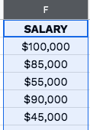
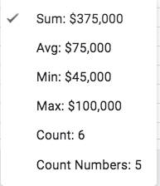
Eg.
Step 1 |  | Step 2
Click Column |  | สถิติอย่างง่ายจะปรากฏมุมขวาล่าง

FUNCTION สถิติอย่างง่าย
SUM | $437,000.00 | =SUM(F:F)
AVG | $72,833.33 | =AVERAGE(F:F)
MIN | $45,000.00 | =MIN(F:F)
MAX | $100,000.00 | =MAX(F:F)
COUNTA | 7 | =COUNTA(F:F) | นับจำนวนเซลล์ที่มีข้อมูลอยู่
COUNT | 6 | =COUNT(F:F) | นับเฉพาะเซลล์ที่มีข้อมูลตัวเลข (ไม่นับ cell SALARY)

MEDIAN | $73,500 | =MEDIAN(G2:G7) | ค่ากลางของข้อมูล *ต้อง SORT ข้อมูลก่อน
UPDATE 2021 | MEDIAN ไม่ต้อง SORT ข้อมูลก่อนก็ได้
MEDIAN | $73,500 | =MEDIAN(F2:F7) | ค่ากลางของข้อมูล

